Стандарт
 +7 (495) 913-30-06 e-mail:info@ura-podarki.ru www.ura-podarki.ru

НОВОГОДНИЕ ПОДАРКИ 2026-2027
Представленная в данном прайс-листе упаковка запатентована как объемные товарные знаки. Любое несанкционированное копирование преследуется по закону(гражданско-правовой — статья 14 Патентного Закона; административной — статья 150.4 КоАП РФ; уголовной — статьи 146 и 147 УК РФ)
Внимание!!! Цены действительны до 15 сентября 2026 года.
НОВОГОДНИЕ ПОДАРКИ В УПАКОВКЕ ИЗ ТЕКСТИЛЯ
Артикул | Название | Фото | вес (г) | д*ш*в (см) размер упаковки | Тираж, шт.
 |  |  |  |  | до 50 | 50-250 | 250-500 | 500-1000
ПТ27-20мс | Новогодний подарок "Кирилл" | 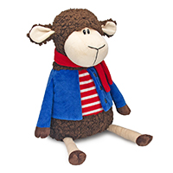 | 300 | 20*19*32 | 1377.00 | 1313.00 | 1196.00 | 1089.00
ПТ27-20с |  |  | 600 |  | 1677.00 | 1599.00 | 1456.00 | 1326.00
ПТ27-20бс |  |  | 800 |  | 1878.00 | 1789.00 | 1629.00 | 1483.00
ПТ27-20ббс |  |  | 1000 |  | 2078.00 | 1980.00 | 1802.00 | 1641.00
ПТ27-21мс | Новогодний подарок "Элли" | 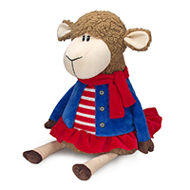 | 300 | 20*19*32 | 1377.00 | 1313.00 | 1196.00 | 1089.00
ПТ27-21с |  |  | 600 |  | 1677.00 | 1599.00 | 1456.00 | 1326.00
ПТ27-21бс |  |  | 800 |  | 1878.00 | 1789.00 | 1629.00 | 1483.00
ПТ27-21ббс |  |  | 1000 |  | 2078.00 | 1980.00 | 1802.00 | 1641.00
ПТ27-22мс | Новогодний подарок "Мирон" | 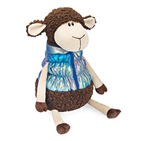 | 300 | 19*19*33 | 1416.00 | 1350.00 | 1230.00 | 1120.00
ПТ27-22с |  |  | 600 |  | 1717.00 | 1636.00 | 1490.00 | 1356.00
ПТ27-22бс |  |  | 800 |  | 1917.00 | 1827.00 | 1663.00 | 1514.00
ПТ27-22ббс |  |  | 1000 |  | 2117.00 | 2017.00 | 1836.00 | 1671.00
ПТ27-23мс | Новогодний подарок "Марго" | 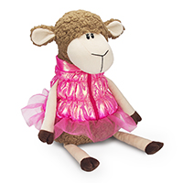 | 300 | 19*18*33 | 1416.00 | 1350.00 | 1230.00 | 1120.00
ПТ27-23с |  |  | 600 |  | 1717.00 | 1636.00 | 1490.00 | 1356.00
ПТ27-23бс |  |  | 800 |  | 1917.00 | 1827.00 | 1663.00 | 1514.00
ПТ27-23ббс |  |  | 1000 |  | 2117.00 | 2017.00 | 1836.00 | 1671.00
ПТ27-10мс | Новогодний подарок "Ефим" закончился | 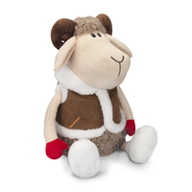 | 300 | 19*18*33 | 1455.00 | 1387.00 | 1263.00 | 1151.00
ПТ27-10с |  |  | 600 |  | 1756.00 | 1673.00 | 1523.00 | 1387.00
ПТ27-10бс |  |  | 800 |  | 1956.00 | 1864.00 | 1697.00 | 1545.00
ПТ27-10ббс |  |  | 1000 |  | 2156.00 | 2054.00 | 1870.00 | 1702.00
ПТ27-05мс | Новогодний подарок "Тим" | 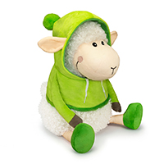 | 300 | 20*19*30 | 1553.00 | 1480.00 | 1348.00 | 1228.00
ПТ27-05с |  |  | 600 |  | 1853.00 | 1766.00 | 1608.00 | 1464.00
ПТ27-05бс |  |  | 800 |  | 2053.00 | 1957.00 | 1781.00 | 1621.00
ПТ27-05ббс |  |  | 1000 |  | 2253.00 | 2147.00 | 1954.00 | 1779.00
ПТ27-06мс | Новогодний подарок "Тая" | 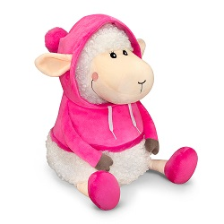 | 300 | 20*19*30 | 1553.00 | 1480.00 | 1348.00 | 1228.00
ПТ27-06с |  |  | 600 |  | 1853.00 | 1766.00 | 1608.00 | 1464.00
ПТ27-06бс |  |  | 800 |  | 2053.00 | 1957.00 | 1781.00 | 1621.00
ПТ27-06ббс |  |  | 1000 |  | 2253.00 | 2147.00 | 1954.00 | 1779.00
ПТ27-12с | Новогодний подарок "Сеня" | 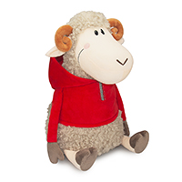 | 600 | 18*18*33 | 1853.00 | 1766.00 | 1608.00 | 1464.00
ПТ27-12бс |  |  | 800 |  | 2053.00 | 1957.00 | 1781.00 | 1621.00
ПТ27-02с | Новогодний подарок "Матвей" | 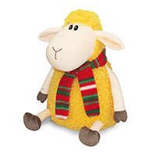 | 600 | 20*19*32 | 1732.00 | 1651.00 | 1503.00 | 1369.00
ПТ27-02бс |  |  | 800 |  | 1932.00 | 1841.00 | 1676.00 | 1526.00
ПТ27-02ббс |  |  | 1000 |  | 2132.00 | 2032.00 | 1850.00 | 1684.00
ПТ27-09с | Новогодний подарок "Валера" | 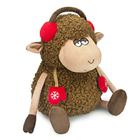 | 600 | 23*21*31 | 1736.00 | 1655.00 | 1506.00 | 1372.00
ПТ27-09бс |  |  | 800 |  | 1936.00 | 1845.00 | 1680.00 | 1529.00
ПТ27-09ббс |  |  | 1000 |  | 2136.00 | 2036.00 | 1853.00 | 1687.00
ПТ27-08с | Новогодний подарок "Борис" | 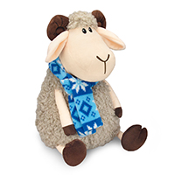 | 600 | 20*19*32 | 1795.00 | 1710.00 | 1557.00 | 1418.00
ПТ27-08бс |  |  | 800 |  | 1995.00 | 1901.00 | 1730.00 | 1575.00
ПТ27-08ббс |  |  | 1000 |  | 2195.00 | 2091.00 | 1904.00 | 1733.00
ПТ27-11с | Новогодний подарок "Гриня" | 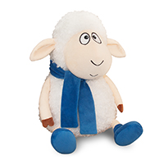 | 600 | 20*18*30 | 1814.00 | 1729.00 | 1574.00 | 1433.00
ПТ27-11бс |  |  | 800 |  | 2014.00 | 1920.00 | 1747.00 | 1591.00
ПТ27-11ббс |  |  | 1000 |  | 2214.00 | 2110.00 | 1921.00 | 1748.00
ПТ27-07с | Новогодний подарок "Фил" | 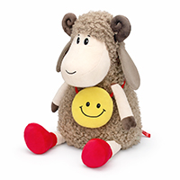 | 600 | 20*19*31 | 1834.00 | 1748.00 | 1591.00 | 1449.00
ПТ27-07бс |  |  | 800 |  | 2034.00 | 1938.00 | 1764.00 | 1606.00
ПТ27-07ббс |  |  | 1000 |  | 2234.00 | 2129.00 | 1937.00 | 1764.00
ПТ27-03с | Новогодний подарок "Захар" | 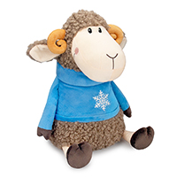 | 600 | 19*20*32 | 1853.00 | 1766.00 | 1608.00 | 1464.00
ПТ27-03бс |  |  | 800 |  | 2053.00 | 1957.00 | 1781.00 | 1621.00
ПТ27-03ббс |  |  | 1000 |  | 2253.00 | 2147.00 | 1954.00 | 1779.00
ПТ27-04с | Новогодний подарок "Любава" | 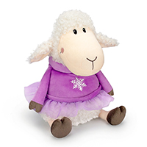 | 600 | 20*18*31 | 1853.00 | 1766.00 | 1608.00 | 1464.00
ПТ27-04бс |  |  | 800 |  | 2053.00 | 1957.00 | 1781.00 | 1621.00
ПТ27-04ббс |  |  | 1000 |  | 2253.00 | 2147.00 | 1954.00 | 1779.00
ПТ27-01с | Новогодний подарок "Макар" | 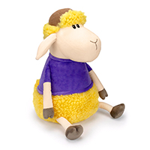 | 600 | 20*19*34 | 1853.00 | 1766.00 | 1608.00 | 1464.00
ПТ27-01бс |  |  | 800 |  | 2053.00 | 1957.00 | 1781.00 | 1621.00
ПТ27-01ббс |  |  | 1000 |  | 2253.00 | 2147.00 | 1954.00 | 1779.00
ПТ27-19мс | Новогодний подарок "Мартин" закончился | 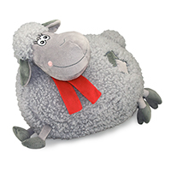 | 300 | 32*25 | 1282.00 | 1222.00 | 1113.00 | 1014.00
ПТ27-19с |  |  | 600 |  | 1582.00 | 1508.00 | 1373.00 | 1250.00
ПТ27-19бс |  |  | 800 |  | 1782.00 | 1698.00 | 1546.00 | 1408.00
ПТ27-18мс | Новогодний подарок "Подушка Марио" |  | 300 | 34*34 | 1184.00 | 1129.00 | 1029.00 | 937.00
ПТ27-18с |  |  | 600 |  | 1484.00 | 1415.00 | 1288.00 | 1174.00
ПТ27-18бс |  |  | 800 |  | 1684.00 | 1605.00 | 1462.00 | 1331.00
ПТ27-18ббс |  |  | 1000 |  | 1884.00 | 1796.00 | 1635.00 | 1489.00
ПТ27-17мс | Новогодний подарок "Подушка Звёздочка" закончился | 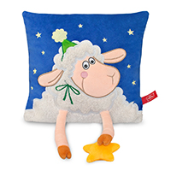 | 300 | 29*5*29 | 1340.00 | 1278.00 | 1164.00 | 1060.00
ПТ27-17с |  |  | 600 |  | 1640.00 | 1564.00 | 1424.00 | 1297.00
ПТ27-17бс |  |  | 800 |  | 1841.00 | 1754.00 | 1597.00 | 1454.00
ПТ27-17ббс |  |  | 1000 |  | 2041.00 | 1945.00 | 1770.00 | 1612.00
ПТ27-15мс | Новогодний подарок "Гарри" | 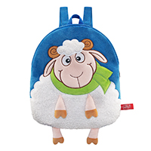 | 300 | 29*34 | 1221.00 | 1164.00 | 1061.00 | 966.00
ПТ27-15с |  |  | 600 |  | 1521.00 | 1450.00 | 1320.00 | 1203.00
ПТ27-15бс |  |  | 800 |  | 1721.00 | 1641.00 | 1494.00 | 1360.00
ПТ27-15ббс |  |  | 1000 |  | 1921.00 | 1831.00 | 1667.00 | 1518.00
ПТ27-16мс | Новогодний подарок "Жора" | 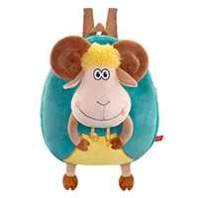 | 300 | 29*4*34 | 1475.00 | 1406.00 | 1280.00 | 1166.00
ПТ27-16с |  |  | 600 |  | 1775.00 | 1692.00 | 1540.00 | 1402.00
ПТ27-16бс |  |  | 800 |  | 1975.00 | 1882.00 | 1713.00 | 1560.00
ПТ27-16ббс |  |  | 1000 |  | 2175.00 | 2073.00 | 1887.00 | 1717.00
ПТЗ-39мс | Новогодний подарок "Дед Мороз" | 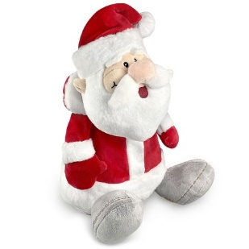 | 300 | 20*16*27 | 1518.00 | 1447.00 | 1318.00 | 1200.00
ПТЗ-39с |  |  | 600 |  | 1818.00 | 1733.00 | 1577.00 | 1436.00
НОВОГОДНИЕ НАБОРЫ С МЯГКОЙ ИГРУШКОЙ
Артикул | Название | Фото | вес (г) | длина, ширина, высота | Тираж, шт.
 |  |  |  |  | до 50 | 50-250 | 250-500 | 500-1000
ПН27-13мс | Новогодний набор Кузя • муфта 21*21 • плед 134*74 • Мешочек с конфетами (мешочек в ассортименте) • Подарочный пакет 38*18*29 | 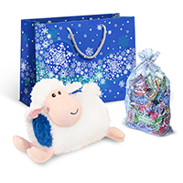 | 300 |  | 1775.00 | 1692.00 | 1540.00 | 1403.00
ПН27-13с |  |  | 600 |  | 2076.00 | 1978.00 | 1800.00 | 1639.00
ПН27-13бс |  |  | 800 |  | 2276.00 | 2168.00 | 1974.00 | 1796.00
ПН27-14мс | Новогодний набор Барашек Санни • размер шапки 54-55 • плед 130*82 • Мешочек с конфетами (мешочек в ассортименте) • Подарочный пакет 38*18*29 | 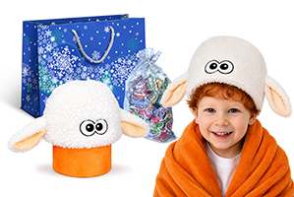 | 300 |  | 1494.00 | 1424.00 | 1297.00 | 1181.00
ПН27-14с |  |  | 600 |  | 1794.00 | 1710.00 | 1557.00 | 1418.00
ПН27-14бс |  |  | 800 |  | 1994.00 | 1901.00 | 1730.00 | 1575.00
ПН27-24мс | Новогодний набор Праздник • сумка-шоппер 38,5*34 • плед 150*100 • Мешочек с конфетами (мешочек в ассортименте) | 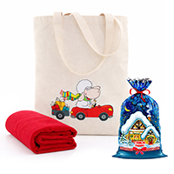 | 300 |  | 1411.00 | 1345.00 | 1225.00 | 1116.00
ПН27-24с |  |  | 600 |  | 1711.00 | 1631.00 | 1485.00 | 1352.00
ПН27-24бс |  |  | 800 |  | 1911.00 | 1821.00 | 1658.00 | 1510.00
ПН27-01с | Новогодний набор Овечка Дорис • Игрушка 30 см • Мешочек с конфетами (мешочек в ассортименте) • Подарочный пакет 38*18*29 | 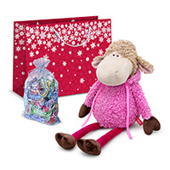 | 600 |  | 1861.00 | 1773.00 | 1614.00 | 1470.00
ПН27-01бс |  |  | 800 |  | 2061.00 | 1964.00 | 1788.00 | 1627.00
ПН27-02с | Новогодний набор Баран Дастин • Игрушка 32 см • Мешочек с конфетами (мешочек в ассортименте) • Подарочный пакет 38*18*29 | 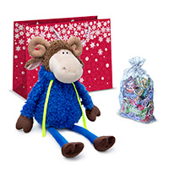 | 600 |  | 1881.00 | 1793.00 | 1632.00 | 1486.00
ПН27-02бс |  |  | 800 |  | 2081.00 | 1983.00 | 1805.00 | 1643.00
ПН27-03с | Новогодний набор Баран Борис • Игрушка 30 см • Мешочек с конфетами (мешочек в ассортименте) • Подарочный пакет 38*18*29 закончился | 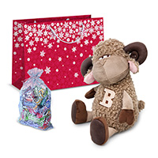 | 600 |  | 1760.00 | 1677.00 | 1527.00 | 1390.00
ПН27-03бс |  |  | 800 |  | 1960.00 | 1868.00 | 1700.00 | 1548.00
ПН27-04с | Новогодний набор Барашек Камиль • Игрушка 29 см • Мешочек с конфетами (мешочек в ассортименте) • Подарочный пакет 30*10*25 | 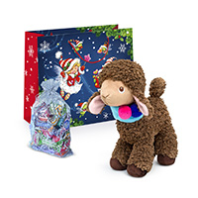 | 600 |  | 1663.00 | 1585.00 | 1443.00 | 1314.00
ПН27-04бс |  |  | 800 |  | 1863.00 | 1775.00 | 1616.00 | 1471.00
ПН27-05с | Новогодний набор Овечка Виолетта • Игрушка 30 см • Мешочек с конфетами (мешочек в ассортименте) • Подарочный пакет 38*18*29 | 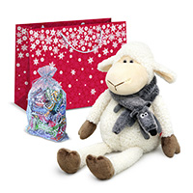 | 600 |  | 2022.00 | 1927.00 | 1754.00 | 1597.00
ПН27-05бс |  |  | 800 |  | 2223.00 | 2118.00 | 1928.00 | 1755.00
ПН27-06с | Новогодний набор Баран Вальтер • Игрушка 30 см • Мешочек с конфетами (мешочек в ассортименте) • Подарочный пакет 38*18*29 | 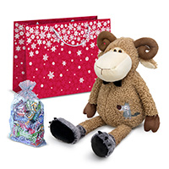 | 600 |  | 2174.00 | 2072.00 | 1886.00 | 1716.00
ПН27-06бс |  |  | 800 |  | 2374.00 | 2262.00 | 2059.00 | 1874.00
ПН27-07с | Новогодний набор Баран Зак • Игрушка 30 см • Мешочек с конфетами (мешочек в ассортименте) • Подарочный пакет 38*18*29 | 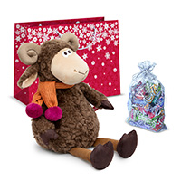 | 600 |  | 2083.00 | 1985.00 | 1807.00 | 1645.00
ПН27-07бс |  |  | 800 |  | 2283.00 | 2176.00 | 1980.00 | 1802.00
ПН27-08с | Новогодний набор Баран Ширли • Игрушка 62 см • Мешочек с конфетами (мешочек в ассортименте) • Фирменный пакет Ура!Подарки! (полиэтиленовый 60*50) | 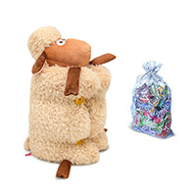 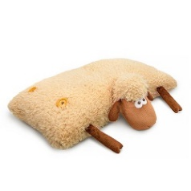 | 600 |  | 2065.00 | 1968.00 | 1791.00 | 1631.00
ПН27-08бс |  |  | 800 |  | 2265.00 | 2158.00 | 1964.00 | 1788.00
ПН27-09с | Новогодний набор Овечка Робби • Игрушка (подвес) 14 см • Игра Фанты • Мешочек с конфетами (мешочек в ассортименте) • Подарочный пакет 30*10*25 | 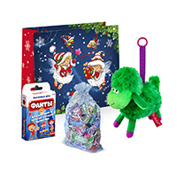 | 600 |  | 1501.00 | 1431.00 | 1303.00 | 1187.00
ПН27-09бс |  |  | 800 |  | 1701.00 | 1621.00 | 1476.00 | 1344.00
НОВОГОДНИЕ НАБОРЫ
Артикул | Название | Фото | вес (г) | длина, ширина, высота | Тираж, шт.
 |  |  |  |  | до 50 | 50-250 | 250-500 | 500-1000
ПНР27-01мс | Новогодний набор №1 • Алмазная мозаика (в ассортименте) • Мешочек с конфетами (мешочек в ассортименте) • Чемоданчик 28*9,8*25 | 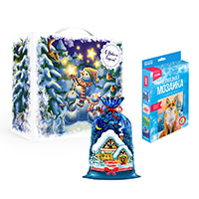 | 300 |  | 787.00 | 750.00 | 683.00 | 622.00
ПНР27-01с |  |  | 600 |  | 1087.00 | 1036.00 | 943.00 | 859.00
ПНР27-02мс | Новогодний набор №2 • Настольная игра • Игра мастер слова • Мешочек с конфетами (мешочек в ассортименте) • Пакет 30*10*25 | 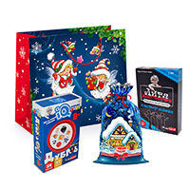 | 300 |  | 1312.00 | 1250.00 | 1138.00 | 1036.00
ПНР27-02с |  |  | 600 |  | 1612.00 | 1536.00 | 1398.00 | 1272.00
ПНР27-03мс | Новогодний набор №3 • Слепи свечу (в ассортименте) • Химические опыты (в ассортименте) • Мешочек с конфетами (мешочек в ассортименте) • Чемоданчик 28*9,8*25 | 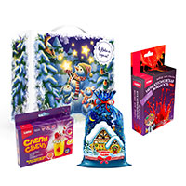 | 300 |  | 912.00 | 869.00 | 791.00 | 721.00
ПНР27-03с |  |  | 600 |  | 1212.00 | 1155.00 | 1051.00 | 957.00
ПНР27-04мс | Новогодний набор №4 • Игра • Мешочек с конфетами (мешочек в ассортименте) • Пакет 30*10*25 | 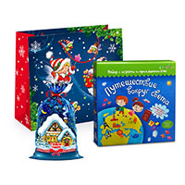 | 300 |  | 1039.00 | 990.00 | 902.00 | 821.00
ПНР27-04с |  |  | 600 |  | 1339.00 | 1276.00 | 1162.00 | 1057.00
ПНР27-05мс | Новогодний набор №5 • Картина по номерам на холсте 20*30 • Сувенир Ёлка 3D 7,1х7,5х3,1 • Мешочек с конфетами (мешочек в ассортименте) • Пакет 38*18*29 | 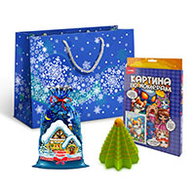 | 300 |  | 1621.00 | 1545.00 | 1406.00 | 1279.00
ПНР27-05с |  |  | 600 |  | 1921.00 | 1831.00 | 1666.00 | 1516.00
ПНР27-06мс | Новогодний набор №6 • Кружка-раскраска (высота кружки: 10,5 см) • Мешочек с конфетами (мешочек в ассортименте) • Пакет 30*10*25 | 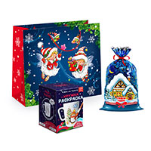 | 300 |  | 1312.00 | 1250.00 | 1138.00 | 1036.00
ПНР27-06с |  |  | 600 |  | 1612.00 | 1536.00 | 1398.00 | 1272.00
ПНР27-07мс | Новогодний набор №7 • Новогодний шар (в ассортименте) • Брелок подвижный 3D 2,8х1,9х4,9 • Мешочек с конфетами (мешочек в ассортименте) • Чемоданчик 28*9,8*25 | 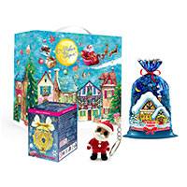 | 300 |  | 1427.00 | 1360.00 | 1238.00 | 1127.00
ПНР27-07с |  |  | 600 |  | 1727.00 | 1646.00 | 1498.00 | 1363.00
ПНР27-08мс | Новогодний набор №8 • Тарелка-раскраска (диаметр тарелки: 17 см) • Мешочек с конфетами (мешочек в ассортименте) • Пакет 30*10*25 | 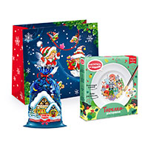 | 300 |  | 1346.00 | 1283.00 | 1168.00 | 1063.00
ПНР27-08с |  |  | 600 |  | 1647.00 | 1569.00 | 1428.00 | 1299.00
ПНР27-09мс | Новогодний набор №9 • Конструктор из картона. Объёмная игрушка (в ассортименте) • Мешочек с конфетами (мешочек в ассортименте) • Чемоданчик 28*9,8*25 | 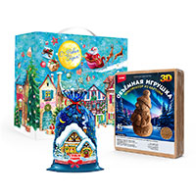 | 300 |  | 768.00 | 732.00 | 667.00 | 608.00
ПНР27-09с |  |  | 600 |  | 1068.00 | 1018.00 | 927.00 | 844.00
ПНР27-10мс | Новогодний набор №10 • Набор Волшебный шар • Мешочек с конфетами (мешочек в ассортименте) • Пакет 38*18*29 | 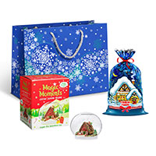 | 300 |  | 1674.00 | 1595.00 | 1451.00 | 1321.00
ПНР27-10с |  |  | 600 |  | 1974.00 | 1881.00 | 1711.00 | 1557.00
ПНР27-11мс | Новогодний набор №11 • Настольная игра • Магнитная игра (в ассортименте) • Мешочек с конфетами (мешочек в ассортименте) • Чемоданчик 28*9,8*25 | 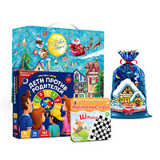 | 300 |  | 1694.00 | 1614.00 | 1469.00 | 1337.00
ПНР27-11с |  |  | 600 |  | 1994.00 | 1900.00 | 1729.00 | 1573.00
ПНР27-12мс | Новогодний набор №12 • Опыты (в ассортименте) • Юный Парфюмер • Мешочек с конфетами (мешочек в ассортименте) • Пакет 30*10*25 | 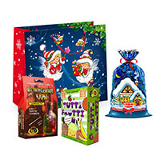 | 300 |  | 1973.00 | 1880.00 | 1710.00 | 1556.00
ПНР27-12с |  |  | 600 |  | 2273.00 | 2166.00 | 1970.00 | 1792.00
ПНР27-13мс | Новогодний набор №13 • Набор для творчества •Набор создай куклу (в ассортименте) • Мешочек с конфетами (мешочек в ассортименте) • Пакет 38*18*29 | 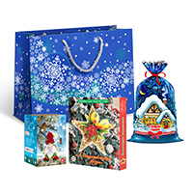 | 300 |  | 2013.00 | 1918.00 | 1745.00 | 1588.00
ПНР27-13с |  |  | 600 |  | 2314.00 | 2204.00 | 2005.00 | 1824.00
ПНР27-14мс | Новогодний набор №14 • Роспись по дереву.Ёлочная игрушка (в ассортименте) • Мешочек с конфетами (мешочек в ассортименте) • Пакет 30*10*29 | 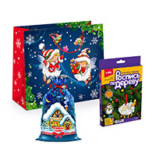 | 300 |  | 787.00 | 750.00 | 683.00 | 622.00
ПНР27-14с |  |  | 600 |  | 1087.00 | 1036.00 | 943.00 | 859.00
ПНР27-15мс | Новогодний набор №15 • Опыты. Волшебный снег • Мешочек с конфетами (мешочек в ассортименте) Чемоданчик 28*9,8*25 | 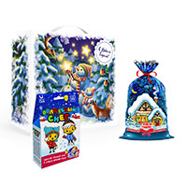 | 300 |  | 1007.00 | 960.00 | 874.00 | 796.00
ПНР27-15с |  |  | 600 |  | 1307.00 | 1245.00 | 1134.00 | 1032.00
ПНР27-16мс | Новогодний набор №16 • Полимерная глина (в ассортименте) • Картина по номерам на картоне 20х20 • Мешочек с конфетами (мешочек в ассортименте) • Пакет 30*10*29 |  | 300 |  | 1146.00 | 1092.00 | 994.00 | 905.00
ПНР27-16с |  |  | 600 |  | 1446.00 | 1378.00 | 1254.00 | 1142.00
ПНР27-17мс | Новогодний набор №17 • Настольная игра • Мешочек с конфетами (мешочек в ассортименте) Чемоданчик 28*9,8*25 | 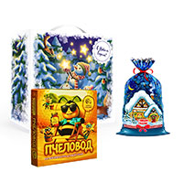 | 300 |  | 1825.00 | 1739.00 | 1582.00 | 1440.00
ПНР27-17с |  |  | 600 |  | 2126.00 | 2025.00 | 1842.00 | 1676.00
ПНР27-18мс | Новогодний набор №18 • Набор для опытов (в ассортименте) • Мыло своими руками ( в ассортименте) • Мешочек с конфетами (мешочек в ассортименте) • Пакет 30*10*29 |  | 300 |  | 1544.00 | 1472.00 | 1339.00 | 1219.00
ПНР27-18с |  |  | 600 |  | 1845.00 | 1758.00 | 1599.00 | 1455.00
ПНР27-19мс | Новогодний набор №19 • Набор для творчества фонарик • Набор для творчества венок • Мешочек с конфетами (мешочек в ассортименте) • Пакет 38*18*29 |  | 300 |  | 1739.00 | 1656.00 | 1507.00 | 1372.00
ПНР27-19с |  |  | 600 |  | 2039.00 | 1942.00 | 1767.00 | 1608.00
ПНР27-20мс | Новогодний набор №20 • Пазл (в ассортименте) • Мешочек с конфетами (мешочек в ассортименте) • Пакет 30*10*29 |  | 300 |  | 1090.00 | 1039.00 | 945.00 | 861.00
ПНР27-20с |  |  | 600 |  | 1390.00 | 1324.00 | 1205.00 | 1097.00
ПНР27-21мс | Новогодний набор №21 •Настольная игра • Сувенир Ёлка 3D 7,1х7,5х3,1 • Мешочек с конфетами (мешочек в ассортименте) • Пакет 38*18*29 |  | 300 |  | 1464.00 | 1395.00 | 1269.00 | 1155.00
ПНР27-21с |  |  | 600 |  | 1764.00 | 1681.00 | 1529.00 | 1391.00
ПНР27-22мс | Новогодний набор №22 • Набор для творчества открытка (в ассортименте) • Новогодний шар (в ассортименте) • Мешочек с конфетами (мешочек в ассортименте) • Пакет 30*10*29 |   | 300 |  | 1476.00 | 1406.00 | 1280.00 | 1165.00
ПНР27-22с |  |  | 600 |  | 1776.00 | 1692.00 | 1540.00 | 1401.00
ПНР27-23мс | Новогодний набор №23 • Набор для творчества (в ассортименте) • Новогодний шар (в ассортименте) • Мешочек с конфетами (мешочек в ассортименте) • Пакет 30*10*29 |  | 300 |  | 1379.00 | 1314.00 | 1196.00 | 1088.00
ПНР27-23с |  |  | 600 |  | 1679.00 | 1600.00 | 1456.00 | 1325.00
ПНР27-24мс | Новогодний набор №24 • Набор Бомбочки для ванны (в ассортименте) • Брелок подвижный 3D 2,8х1,9х4,9 • Мешочек с конфетами (мешочек в ассортименте) • Пакет 30*10*29 |  | 300 |  | 1601.00 | 1526.00 | 1388.00 | 1263.00
ПНР27-24с |  |  | 600 |  | 1901.00 | 1811.00 | 1648.00 | 1500.00
ПНР27-25мс | Новогодний набор №25 • Бомбочки для ванны (в ассортименте) • Мыло (в ассортименте) • Мешочек с конфетами (мешочек в ассортименте) • Пакет 30*10*29 |  | 300 |  | 1288.00 | 1227.00 | 1117.00 | 1017.00
ПНР27-25с |  |  | 600 |  | 1588.00 | 1513.00 | 1377.00 | 1253.00
ПНР27-26мс | Новогодний набор №26 Набор для творчества открытка (в ассортименте) • Новогодний шар (в ассортименте) • Мешочек с конфетами (мешочек в ассортименте) • Пакет 30*10*29 |  | 300 |  | 1249.00 | 1191.00 | 1084.00 | 987.00
ПНР27-26с |  |  | 600 |  | 1550.00 | 1476.00 | 1344.00 | 1223.00
НОВОГОДНИЕ ПОДАРКИ В ЖЕСТЯНОЙ УПАКОВКЕ
Артикул | Название | Фото | вес (г) | длина, ширина, высота | Тираж, шт.
 |  |  |  |  | до 50 | 50-250 | 250-500 | 500-1000
ПЖ27-01мс | Новогодний подарок "Беня" заказ от 30 штук |  | 300 | 15,5*9,9 | 759.00 | 723.00 | 657.00 | 598.00
ПЖ27-02мс | Новогодний подарок "Умка" заказ от 30 штук |  | 300 | 15,3*7,5 | 816.00 | 777.00 | 706.00 | 642.00
ПЖ27-03мс | Новогодний подарок "Чаепитие" заказ от 30 штук |  | 300 | 16,5*10*11,5 | 816.00 | 777.00 | 706.00 | 642.00
ПЖ27-04мс | Новогодний подарок "Стиляга" заказ от 30 штук |  | 300 | 12*8*19 | 1109.00 | 1056.00 | 960.00 | 873.00
ПЖ27-04с |  |  | 600 |  | 1409.00 | 1342.00 | 1220.00 | 1109.00
ПЖ27-05мс | Новогодний подарок "Сириус" заказ от 30 штук |  | 300 | 19*9 | 941.00 | 896.00 | 815.00 | 741.00
ПЖ27-05с |  |  | 600 |  | 1241.00 | 1182.00 | 1075.00 | 977.00
ПЖ27-05бс |  |  | 800 |  | 1442.00 | 1373.00 | 1248.00 | 1135.00
ПЖ27-06мс | Новогодний подарок "Алиса" заказ от 30 штук |  | 300 | 19*9 | 941.00 | 896.00 | 815.00 | 741.00
ПЖ27-06с |  |  | 600 |  | 1241.00 | 1182.00 | 1075.00 | 977.00
ПЖ27-06бс |  |  | 800 |  | 1442.00 | 1373.00 | 1248.00 | 1135.00
ПЖ27-07с | Новогодний подарок "Встреча" заказ от 30 штук |  | 600 | 16,5*11,5*20 | 1282.00 | 1221.00 | 1110.00 | 1009.00
ПЖ27-07бс |  |  | 800 |  | 1482.00 | 1411.00 | 1283.00 | 1166.00
ПЖ27-08с | Новогодний подарок "Новогодняя" заказ от 30 штук |  | 600 | 21,6*7,3*21,6 | 1605.00 | 1529.00 | 1390.00 | 1264.00
ПЖ27-08бс |  |  | 800 |  | 1805.00 | 1719.00 | 1563.00 | 1421.00
ПЖ27-08ббс |  |  | 1000 |  | 2005.00 | 1910.00 | 1736.00 | 1579.00
ПЖ27-09с | Новогодний подарок "Сияние" заказ от 30 штук |  | 600 | 24*9*16 | 1625.00 | 1548.00 | 1407.00 | 1279.00
ПЖ27-09бс |  |  | 800 |  | 1826.00 | 1739.00 | 1581.00 | 1437.00
ПЖ27-09ббс |  |  | 1000 |  | 2026.00 | 1929.00 | 1754.00 | 1594.00
ПЖ27-10с | Новогодний подарок "Снежная Москва" заказ от 30 штук |  | 600 | 25*7,7*20 | 1634.00 | 1556.00 | 1414.00 | 1286.00
ПЖ27-10бс |  |  | 800 |  | 1834.00 | 1746.00 | 1588.00 | 1443.00
ПЖ27-10ббс |  |  | 1000 |  | 2034.00 | 1937.00 | 1761.00 | 1601.00
НОВОГОДНИЕ ПОДАРКИ В УПАКОВКЕ ИЗ КАРТОНА
Артикул | Название | Фото | вес (г) | длина, ширина, высота | Тираж, шт.
 |  |  |  |  | до 50 | 50-250 | 250-500 | 500-1000
Т27-01с | Новогодний подарок "Огонь" (туба малая) заказ от 40 штук |  | 600 | 12*16,5 | 904.00 | 861.00 | 783.00 | 711.00
Т27-02с | Новогодний подарок "Вечер" (туба малая) заказ от 40 штук |  | 600 | 12*16,5 | 904.00 | 861.00 | 783.00 | 711.00
Т27-03с | Новогодний подарок "Чудеса" (туба малая) заказ от 40 штук |  | 600 | 12*16,5 | 904.00 | 861.00 | 783.00 | 711.00
Т27-04бс | Новогодний подарок "Волшебный праздник" (туба большая) заказ от 40 штук |  | 800 | 12*22 | 1150.00 | 1096.00 | 996.00 | 906.00
Т27-05бс | Новогодний подарок "Золотая рыбка" (туба большая) заказ от 40 штук |  | 800 | 12*22 | 1150.00 | 1096.00 | 996.00 | 906.00
Т27-06бс | Новогодний подарок "Серебряная" (туба большая) заказ от 40 штук |  | 800 | 12*22 | 1150.00 | 1096.00 | 996.00 | 906.00
ПК27-01мс | Новогодний подарок "Волшебство" заказ от 30 штук |  | 300 | 9,3*7*20,2 | 406.00 | 386.00 | 351.00 | 319.00
ПК27-02мс | Новогодний подарок "Маскарад" заказ от 30 штук |  | 300 | 9,5*7,5*20 | 406.00 | 386.00 | 351.00 | 319.00
ПК27-03мс | Новогодний подарок "Письмо Мороза с играми" (задания на логику, поздравление от Деда Мороза) заказ от 30 штук |  | 300 | 16,5*7*15(21) | 412.00 | 392.00 | 356.00 | 324.00
ПК27-04мс | Новогодний подарок "С Новым годом" |  | 300 | 11*6,5*23 | 418.00 | 398.00 | 362.00 | 329.00
ПК27-05мс | Новогодний подарок "Ларчик" заказ от 30 штук |  | 300 | 16*11,5*14,7 | 484.00 | 461.00 | 419.00 | 381.00
ПК27-05с |  |  | 600 |  | 785.00 | 747.00 | 679.00 | 618.00
ПК27-06мс | Новогодний подарок "Новогодние шары" заказ от 30 штук |  | 300 | 15,5*8,7*17,2 (22,7) | 487.00 | 463.00 | 421.00 | 383.00
ПК27-06с |  |  | 600 |  | 787.00 | 749.00 | 681.00 | 619.00
ПК27-07мс | Новогодний подарок "Кормушка с символами" заказ от 30 штук |  | 300 | 12*12*22 | 493.00 | 469.00 | 426.00 | 388.00
ПК27-07с |  |  | 600 |  | 793.00 | 755.00 | 686.00 | 624.00
ПК27-08с | Новогодний подарок "Зимний вечер" заказ от 30 штук |  | 600 | 21*6*22 | 845.00 | 805.00 | 732.00 | 665.00
ПК27-09с | Новогодний подарок "Малый Морозмобиль" заказ от 30 штук |  | 600 | 32*9*12,5 (13,5) | 863.00 | 822.00 | 748.00 | 680.00
ПК27-10с | Новогодний подарок "Время волшебства" заказ от 30 штук |  | 600 | 15*9,8*23,5 | 764.00 | 728.00 | 662.00 | 602.00
ПК27-10бс |  |  | 800 |  | 965.00 | 919.00 | 835.00 | 759.00
ПК27-11с | Новогодний подарок "Праздничная" заказ от 30 штук |  | 600 | 16,8*6,5*20,7(24,5) | 783.00 | 745.00 | 678.00 | 616.00
ПК27-11бс |  |  | 800 |  | 983.00 | 936.00 | 851.00 | 774.00
ПК27-12с | Новогодний подарок "Новогодний талисман" заказ от 30 штук |  | 600 | 14*10,5*25 (28,8) | 787.00 | 749.00 | 681.00 | 619.00
ПК27-12бс |  |  | 800 |  | 987.00 | 940.00 | 854.00 | 777.00
ПК27-13с | Новогодний подарок "Чемодан с играми Снежинки" заказ от 30 штук |  | 600 | 25,5*7*17(19,5) | 821.00 | 782.00 | 711.00 | 646.00
ПК27-13бс |  |  | 800 |  | 1021.00 | 973.00 | 884.00 | 804.00
ПК27-14с | Новогодний подарок "Сказка к нам приходит" заказ от 30 штук |  | 600 | 17,8*11*18,8 | 868.00 | 826.00 | 751.00 | 683.00
ПК27-14бс |  |  | 800 |  | 1068.00 | 1017.00 | 924.00 | 840.00
ПК27-15с | Новогодний подарок "Посылка" заказ от 30 штук |  | 600 | 25*10,5*18 | 777.00 | 740.00 | 672.00 | 611.00
ПК27-15бс |  |  | 800 |  | 977.00 | 930.00 | 846.00 | 769.00
ПК27-15ббс |  |  | 1000 |  | 1177.00 | 1121.00 | 1019.00 | 926.00
ПК27-16с | Новогодний подарок "Зимняя сказка" заказ от 30 штук |  | 600 | 23*8,5*23 | 805.00 | 767.00 | 697.00 | 634.00
ПК27-16бс |  |  | 800 |  | 1005.00 | 957.00 | 870.00 | 791.00
ПК27-16ббс |  |  | 1000 |  | 1205.00 | 1148.00 | 1043.00 | 949.00
ПК27-17с | Новогодний подарок "Чемодан символ удачи" заказ от 30 штук |  | 600 | 25,2*7*19,7 | 868.00 | 826.00 | 751.00 | 683.00
ПК27-17бс |  |  | 800 |  | 1068.00 | 1017.00 | 924.00 | 840.00
ПК27-17ббс |  |  | 1000 |  | 1268.00 | 1207.00 | 1098.00 | 998.00
ПК27-18с | Новогодний подарок "Подарок" заказ от 30 штук |  | 600 | 25,3*7,2*19,5 | 868.00 | 826.00 | 751.00 | 683.00
ПК27-18бс |  |  | 800 |  | 1068.00 | 1017.00 | 924.00 | 840.00
ПК27-18ббс |  |  | 1000 |  | 1268.00 | 1207.00 | 1098.00 | 998.00
ПК27-19с | Новогодний подарок "Елка с предсказаниями" (задания на внимание , описание правил веселых зимних игр) Комплектация новогодним конструктором - игрой "Елка с предсказаниями" в пакете 12*20 см) заказ от 30 штук |  | 600 | 25,5*7*17 (19,5) | 880.00 | 838.00 | 762.00 | 692.00
ПК27-19бс |  |  | 800 |  | 1080.00 | 1028.00 | 935.00 | 850.00
ПК27-19ббс |  |  | 1000 |  | 1280.00 | 1219.00 | 1108.00 | 1007.00
ПК27-21бс | Новогодний подарок "Снежный Шар" заказ от 30 штук |  | 800 | 23*10*22 | 1064.00 | 1013.00 | 921.00 | 837.00
ПК27-21ббс |  |  | 1000 |  | 1264.00 | 1204.00 | 1094.00 | 995.00
ПК27-22бс | Новогодний подарок "Царские узоры" заказ от 30 штук |  | 800 | 23*10*22 | 1064.00 | 1013.00 | 921.00 | 837.00
ПК27-22ббс |  |  | 1000 |  | 1264.00 | 1204.00 | 1094.00 | 995.00

Подарочный чай
+7 (495) 913-30-06 e-mail:info@ura-podarki.ru www.ura-podarki.ru

ПОДАРОЧНЫЙ ЧАЙ
Арт. | Название | Фото | Вес, гр. | Описание подарочного чая | Цена при заказе, шт.
 |  |  |  |  | до 50 | 50-100 | от 100
КГ-02 | «Город-герой Москва» упаковка-переплетный картон |  | 150 | Чай цейлонский черный байховый крупнолистовой, произведенный в Шри-Ланка | 638 | 594 | 552
КГ-03 | «Санкт-Петербург – город на Неве» упаковка-переплетный картон |  | 150 | Чай индийский черный байховый крупнолистовой, произведенный в провинции Ассам, Индия | 638 | 594 | 552
20 | Набор "Праздник" 15,5*8,2*12,7 см |  | 2х100 | Чай цейлонский черный байховый крупнолистовой, произведенный в Шри-Ланка; | 843 | 784 | 729
 |  |  |  | Чай индийский черный байховый крупнолистовой, произведенный в провинции Ассам, Индия.
21 | «Праздник» 7,5*7,5*12,5 см |  | 100 | Чай цейлонский черный байховый крупнолистовой, произведенный в Шри-Ланка. | 403 | 375 | 349
22 | «Праздник» 7,5*7,5*12,5 см |  | 100 | Чай индийский черный байховый крупнолистовой, произведенный в провинции Ассам, Индия. | 403 | 375 | 349
41 | «Москва Златоглавая» 7,5*7,5*12,5 см |  | 100 | Чай китайский зелёный байховый крупнолистовой Мао Фэнг, произведен в Китае, провинция Аньхой. | 403 | 375 | 349
42 | «Москва Златоглавая» 7,5*7,5*12,5 см |  | 100 | Чай цейлонский черный байховый крупнолистовой, произведенный в Шри-Ланка. | 403 | 375 | 349
1 | «Новогодний Сундучок" 12,5*8*10 см |  | 100 | Чай индийский черный байховый крупнолистовой, произведенный в провинции Ассам, Индия. | 345 | 321 | 299
2 | «Сундучок «Чайная, 12» фирменный» 12,5*8*10 см |  | 100 | Чай цейлонский черный байховый крупнолистовой, произведенный в Шри-Ланка. | 345 | 321 | 299
71 | «Русская армия» 7,5*7,5*16 |  | 150 | Чай цейлонский черный байховый крупнолистовой, произведенный в Шри-Ланка. | 403 | 375 | 349
АК-1 | «Рождественская Елочка» (картонная упаковка) |  | 150 | Чай цейлонский черный байховый крупнолистовой, произведенный в Шри-Ланка. | 302 | 281 | 262
АК-2 | «Коттедж» (картонная упаковка) |  | 2х150 | Чай цейлонский черный байховый крупнолистовой, произведенный в Шри-Ланка; | 537 | 499 | 465
 |  |  |  | Чай индийский черный байховый крупнолистовой, произведенный в провинции Ассам, Индия.
АК-3 | «Роутмастер» (картонная упаковка) |  | 2х150 | Чай цейлонский черный байховый крупнолистовой, произведенный в Шри-Ланка; | 537 | 499 | 465
 |  |  |  | Чай индийский черный байховый крупнолистовой, произведенный в провинции Ассам, Индия.
75 | Барабан "Летний чай" |  | 2х250 | Чай цейлонский черный байховый крупнолистовой, произведенный в Шри-Ланка. | 945 | 879 | 818

подарки basik&Co
+7 (495) 913-30-06 e-mail:info@ura-podarki.ru www.ura-podarki.ru

НОВОГОДНИЕ ПОДАРКИ 2026-2027
Представленная в данном прайс-листе упаковка запатентована как объемные товарные знаки. Любое несанкционированное копирование преследуется по закону(гражданско-правовой — статья 14 Патентного Закона; административной — статья 150.4 КоАП РФ; уголовной — статьи 146 и 147 УК РФ)
Внимание!!! Цены действительны до 15 сентября 2026 года.
НОВОГОДНИЕ ПОДАРКИ BASIK&CO с конфетами
Артикул | Название | Фото | вес (г) | д*ш*в (см) размер упаковки | Тираж, шт.
 |  |  |  |  | до 50 | 50-250 | 250-500 | 500-1000
ПМЛ-01п | Новогодний подарок "Сумка Кот Басик в галстуке-бабочке" |  | 130 | 27*17 | 1559.00 | 1486.00 | 1353.00 | 1233.00
ПМЛ-02п | Новогодний подарок "Рюкзак Кот Басик "Обнимашка" |  | 300 | 40*21 | 1947.00 | 1855.00 | 1689.00 | 1537.00
ПМЛ-03п | Новогодний подарок "Кот Басик сонный с карманом на молнии" (пижамница) |  | 600 | 50 | 2233.00 | 2127.00 | 1936.00 | 1763.00
ПМЛ-04п | Новогодний подарок "Рюкзак Кот Басик в галстуке-бабочке" |  | 600 | 35*25 | 2362.00 | 2251.00 | 2048.00 | 1864.00
НОВОГОДНИЕ ПОДАРКИ BASIK&CO без конфет
Ks47-01 | Кот Басик с бархатным бантом |  |  | 47 | 1700.00
Ks60-01 |  |  |  | 60 | 2500.00
LK53-01 | Кошечка Ли-Ли с бархатным бантом |  |  | 53 | 2200.00

